RECTIFICADOR_CARBB
 | REPORTE FOTOGRÁFICO - Sistema Rectificador,Cargador y Banco de Baterias
Nombre de la Estacion: | TANTA
Nombre de Localidad: | TANTA
Fecha: | 08/07/2026 - 08/07/2026
Direccion: | GLORIAPAMPA TANTA YAUYOS LIMA
ID site: | LI1557
CRQ: | CRQ000000095486
Sticker Año mantenimiento |  |  | Letrero de Localidad beneficiaria o GPS
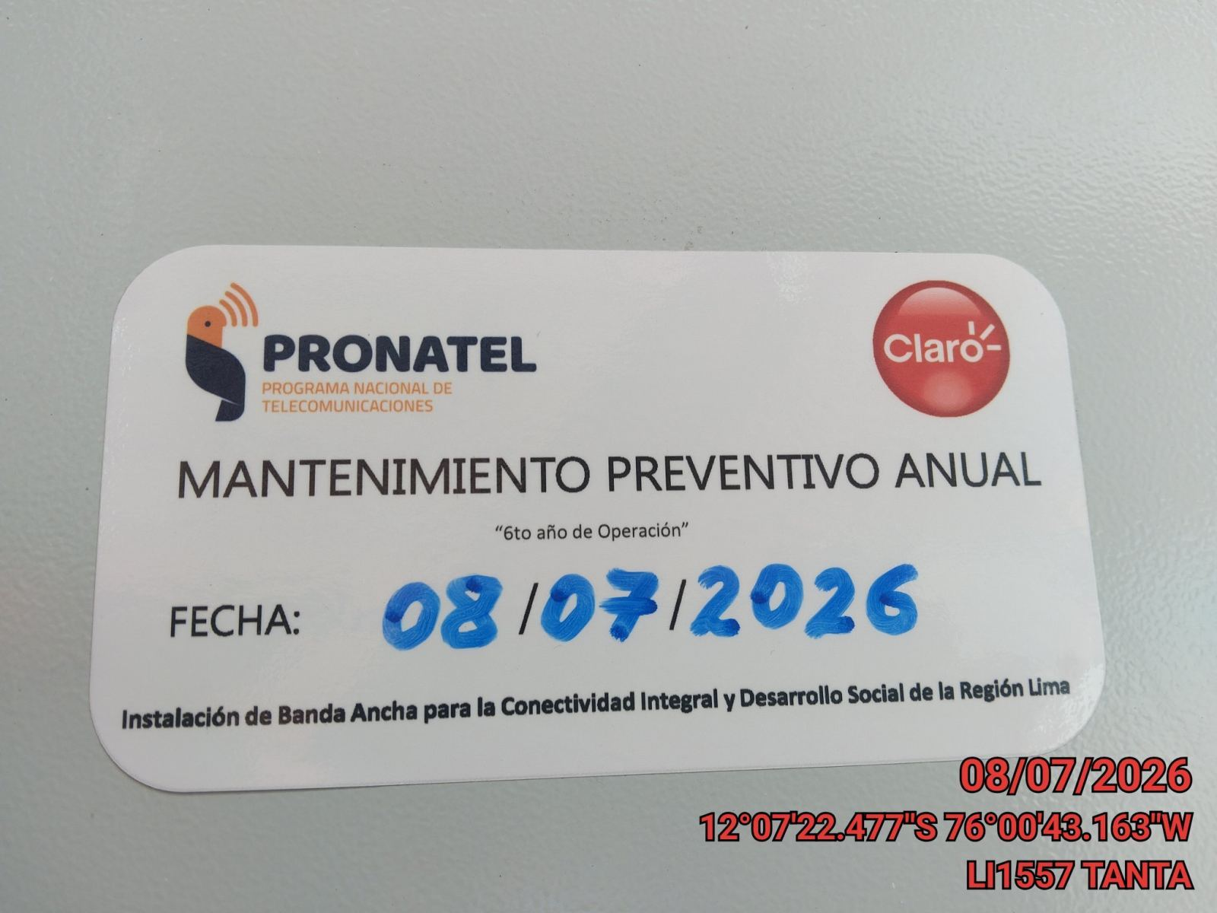 |  |  | 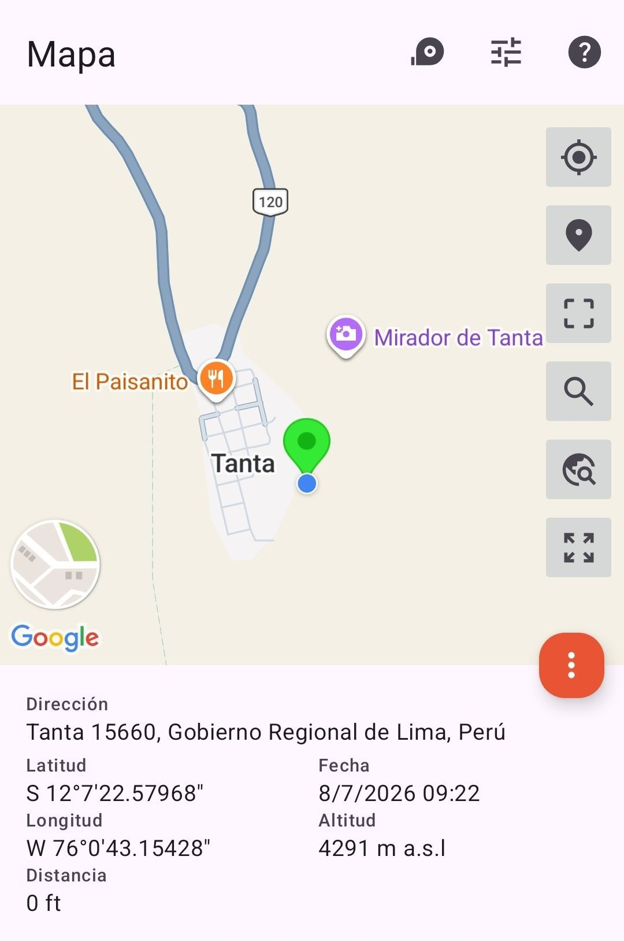

VERIFICACIÓN DE PARÁMETRO DE OPERACIÓN : VOLTAJE(V)
ANTES |  | DURANTE |  | DESPUES
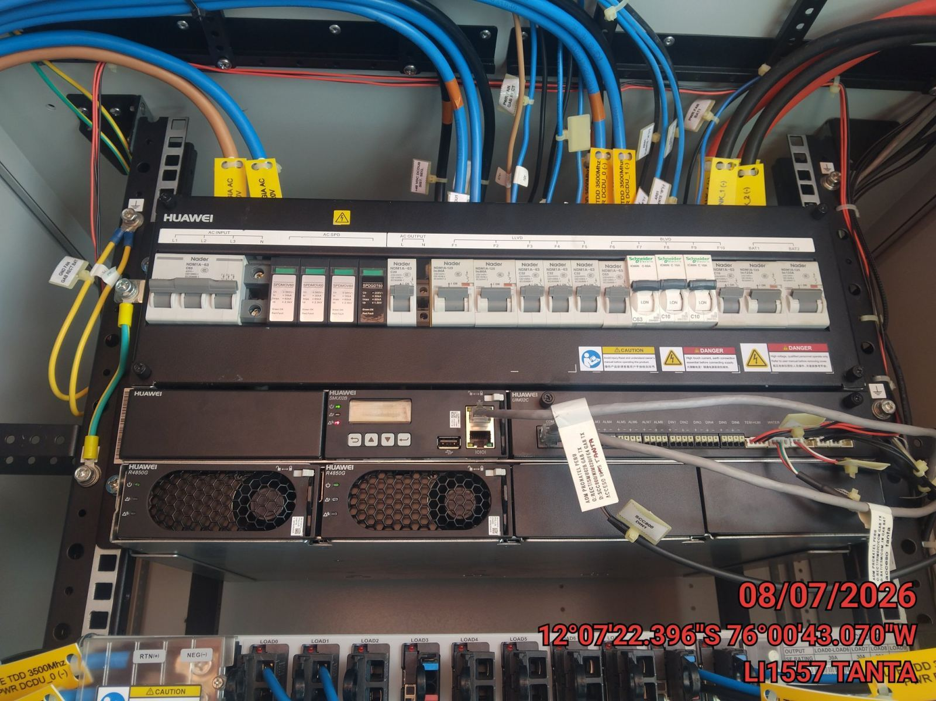 |  | 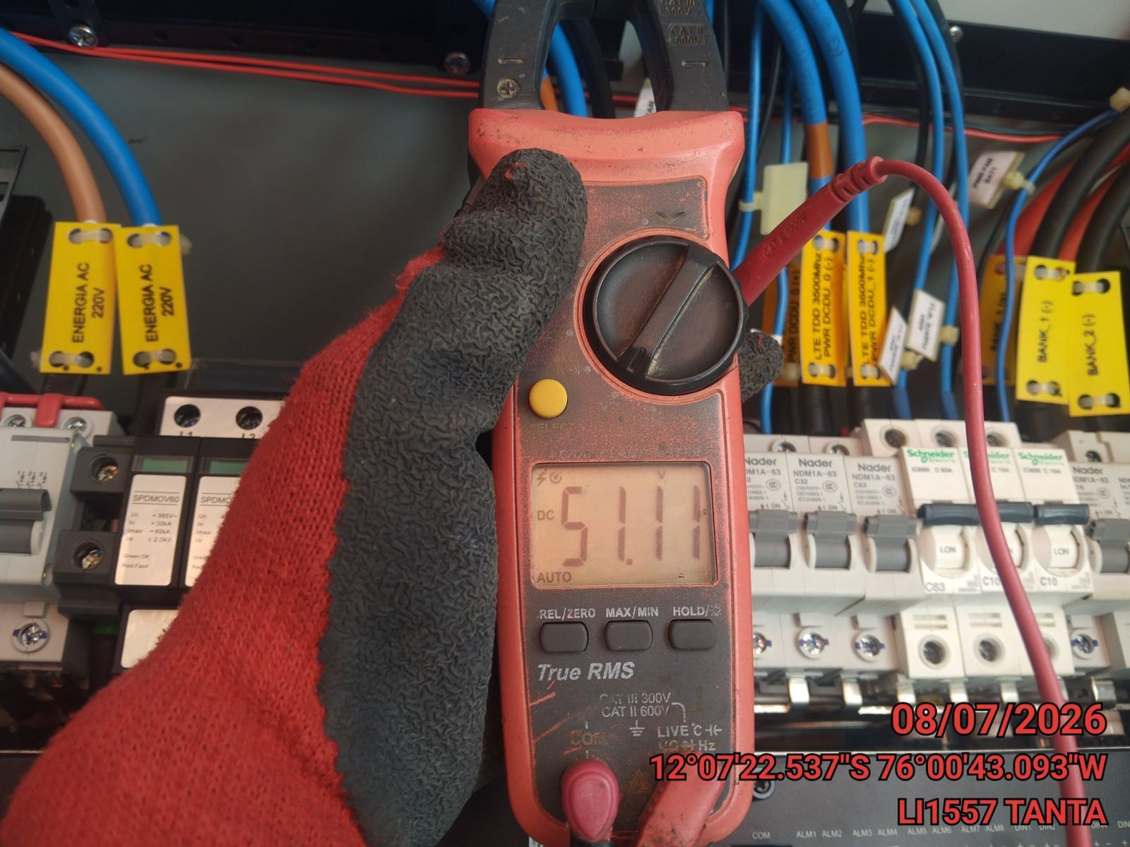 |  | 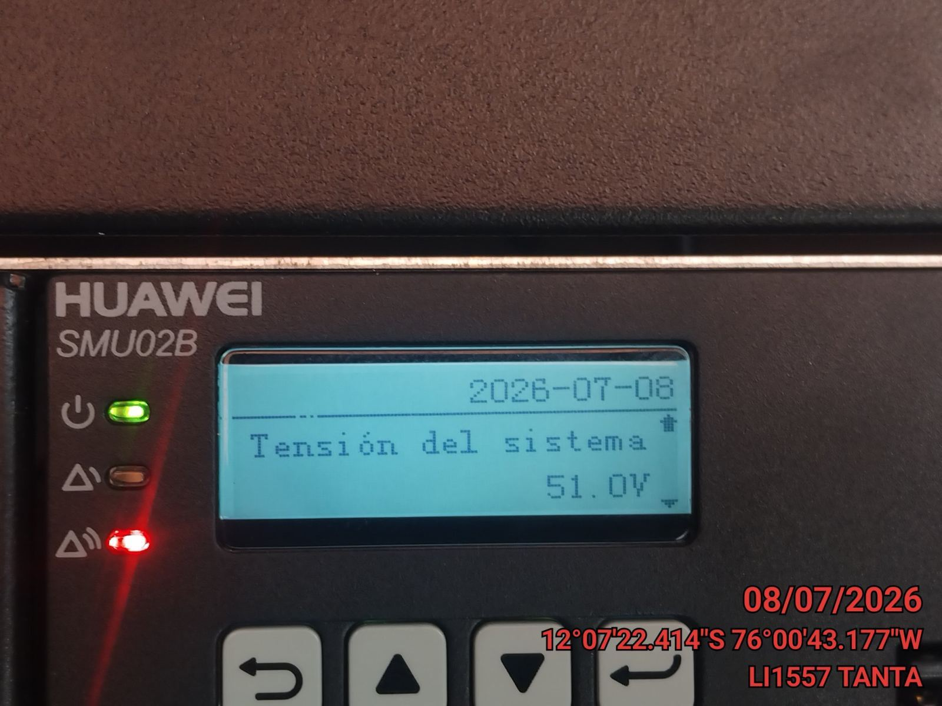

LIMPIEZA TÉCNICA DE COMPONENTES
ANTES |  | DURANTE |  | DESPUES
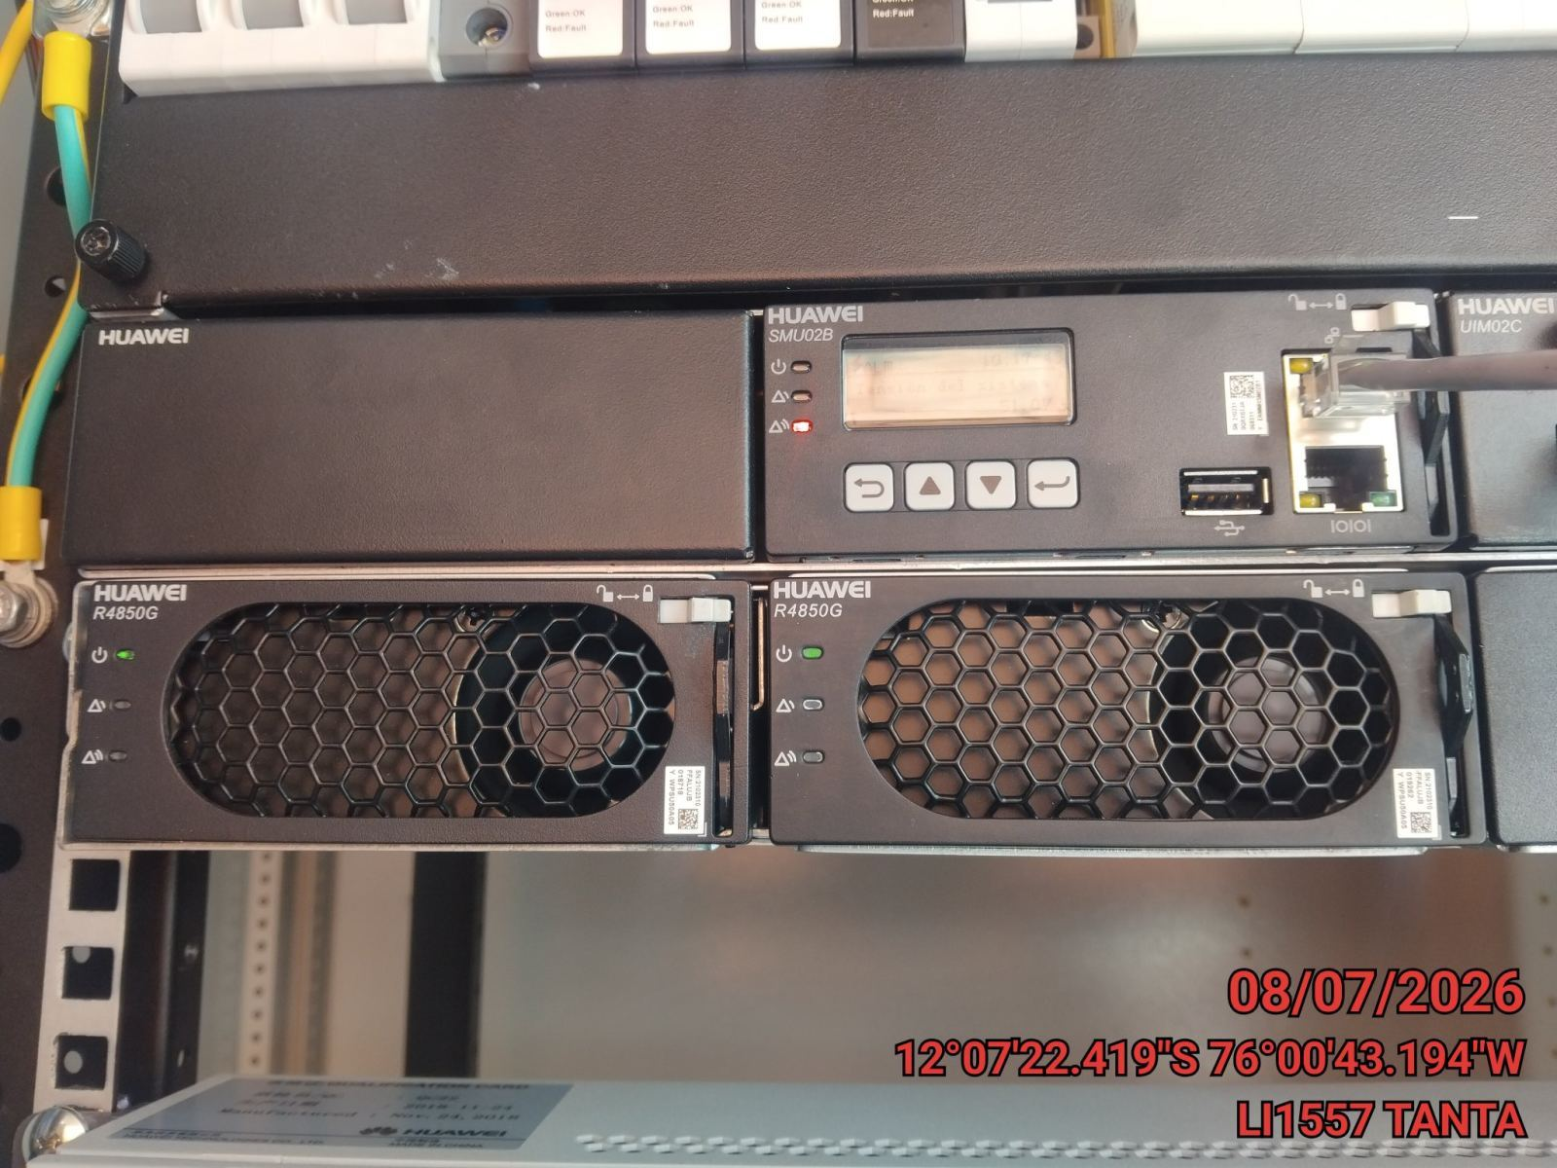 |  | 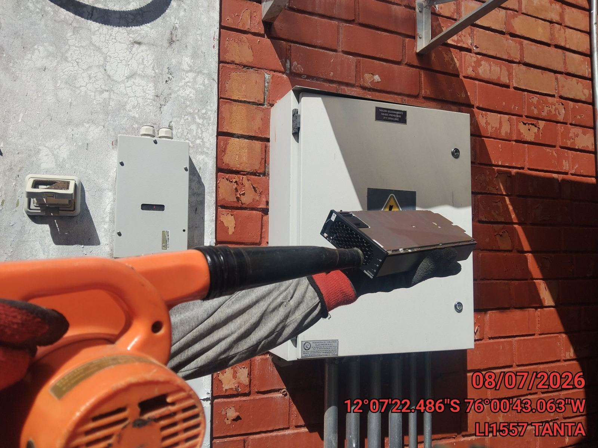 |  | 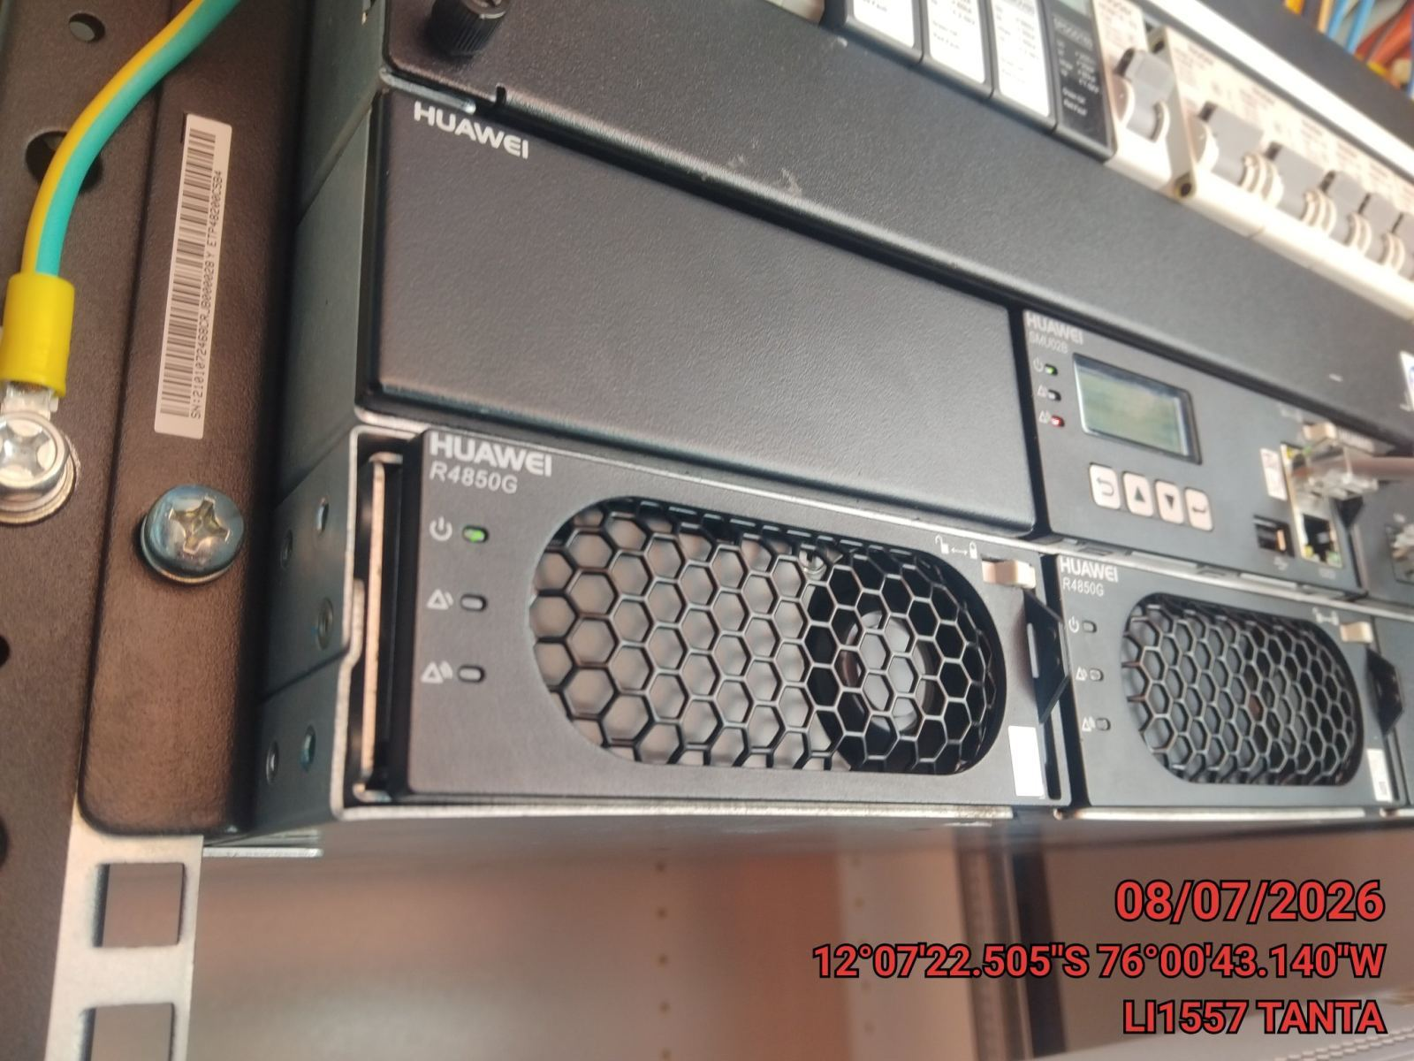

PRUEBA DE ALARMAS DE BATERIAS
ANTES |  | DURANTE |  | DESPUES
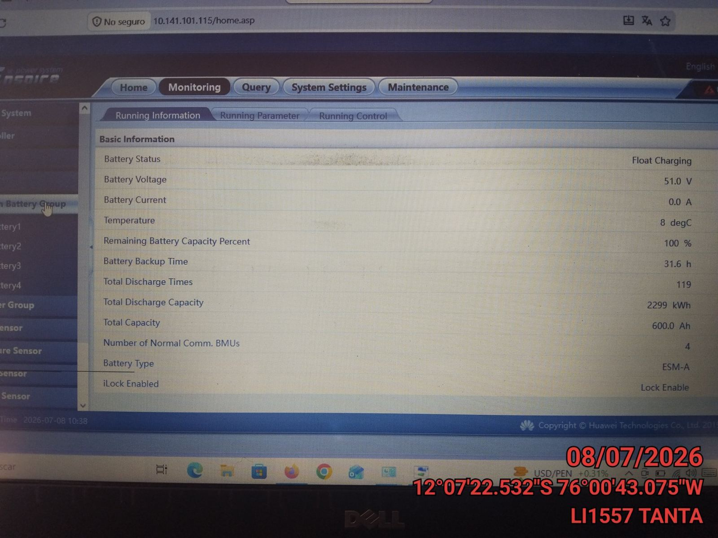 |  | 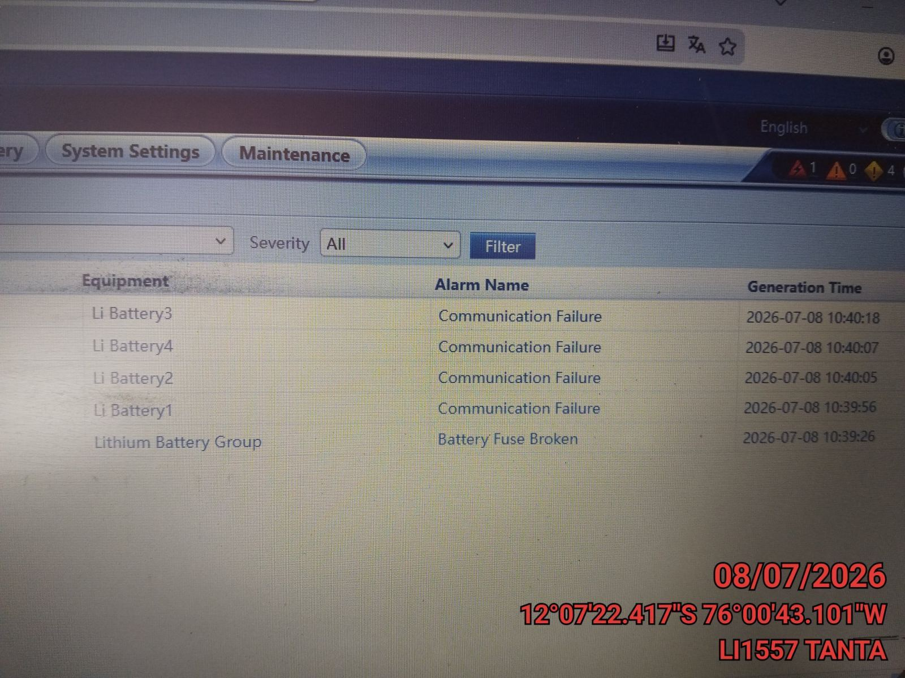 |  | 